Sheet1
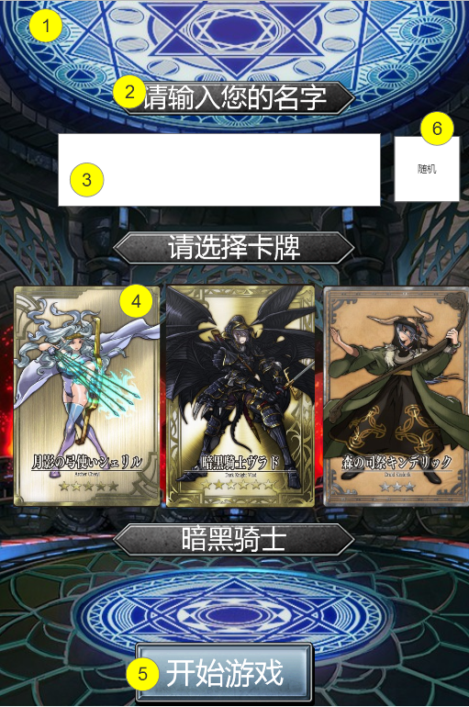
编号 | ui名称 | ui规格（宽*高） | 示意图（仅供参考） | 备注 | 命名 | 界面整体效果
1 | 任务创建界面背景 | 640*960
2 | 文字背景框 | 332*47
3 | 玩家输入框 | 440*100
4 | 玩家卡牌图片 |  |  | 详见卡牌资源需求
5 | 开始游戏按钮 | 245*88
6 | 随机名字按钮 | 90*90

